unit test
TestCase# | Test Scenario | Test Cases | Test Steps | Test Data | Selenium | Expected Result | Actual Result | Pass/Fail
TK1 | Tìm kiếm sản phẩm | Để trống phần tìm kiếm | 1. Không nhập dữ liệu vào trường tìm kiếm 2. Click nút tìm kiếm |  | Yes | Trả về danh sách tất cả các sản phẩm có trong shop | Trả về danh sách tất cả các sản phẩm có trong shop | Pass | 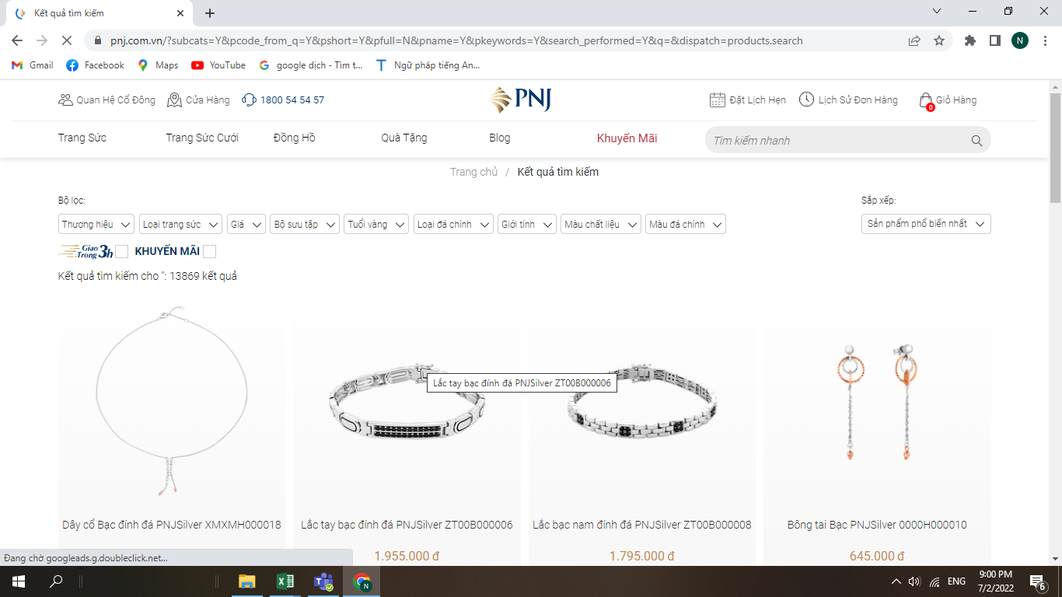
TK2 |  | Nhập vào một sản phẩm không tồn tại | 1. Nhập giá trị vào ô tìm kiếm 2. Click vào nút tìm kiếm | "Nhẫn vàng10000" |  | Thông báo là không tìm thấy sản phẩm ""Nhẫn vàng10000"" | Thông báo là không tìm thấy sản phẩm ""Nhẫn vàng10000"" | pass | 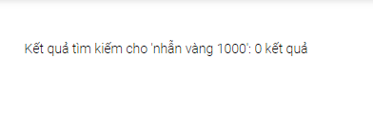
Tk 3 |  | Nhập vào một sản phẩm hợp lệ | 1. Nhập giá trị vào ô tìm kiếm 2. Click vào nút tìm kiếm | "Nhẫn vàng" |  | Trả về danh sách tất cả các sản phẩm có liên quân đến "Nhẫn vàng" | Trả về danh sách tất cả các sản phẩm có liên quân đến "Nhẫn vàng" | pass | 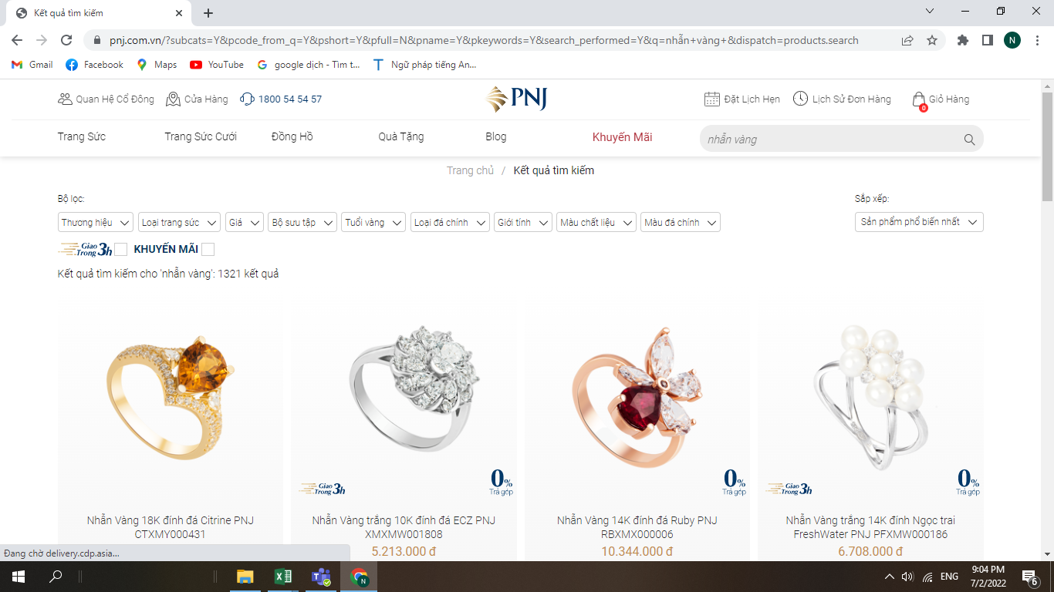
BL1 | Kiểm tra chức năng bình luận | Họ tên không được để trống | 1. Không nhập dữ liệu vào ô họ tên 2. Nhấn gửi bình luận |  |  | Hiển thị lỗi "họ tên không được bỏ trống" | Hiển thị lỗi "họ tên không được bỏ trống" |  | 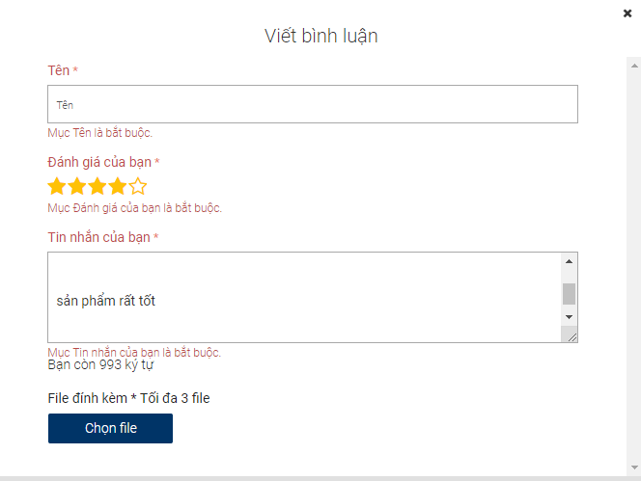
BL2 |  | Họ tên không được chứa ký tự đặc biệt | 1. Nhập giá trị vào trường họ va tên 2. Nhấn gửi bình luận | name@!# |  | Hiển thị lỗi "họ tên không được kí tự đặc biệt" | Không hiện gì hết | fail | 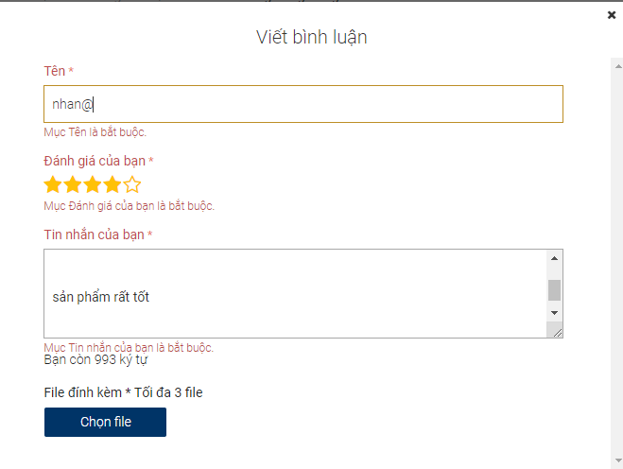
BL3 |  | Họ tên phải chứa ít nhất 3 kí tự | 1. Nhập giá trị vào trường họ va tên 2. Nhấn gửi bình luận | te |  | Hiển thị lỗi "họ tên phải có ít nhất 3 kí tự" | Không hiện gì hết | fail | 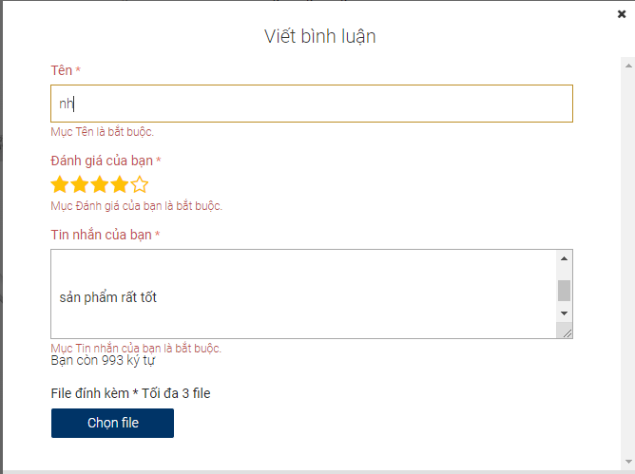
BL4 |  | Họ tên không được nhập khoảng trắng đầu tiên | 1) Nhập giá trị vào phần họ tên 2) Nhấn submit hoặc gửi ngay | Họ tên: test@!/~#$ |  | Hiển thị lỗi "Họ tên không được nhập kí tự khoảng trắng đầu tiên" | Không hiện thị gì hết | fail | 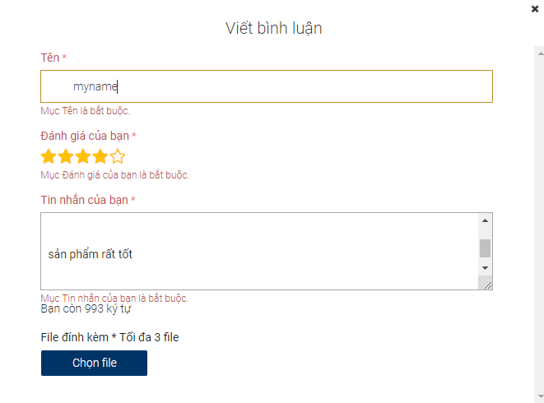
BL5 |  | Số sao đánh giá không được để trống | 1. Không chọn số sao đánh giá 2. Nhấn enter |  |  | Hiển thị lỗi "Mục đánh giá là bắt buộc" | Hiển thị lỗi "Mục đánh giá là bắt buộc" | Pass | 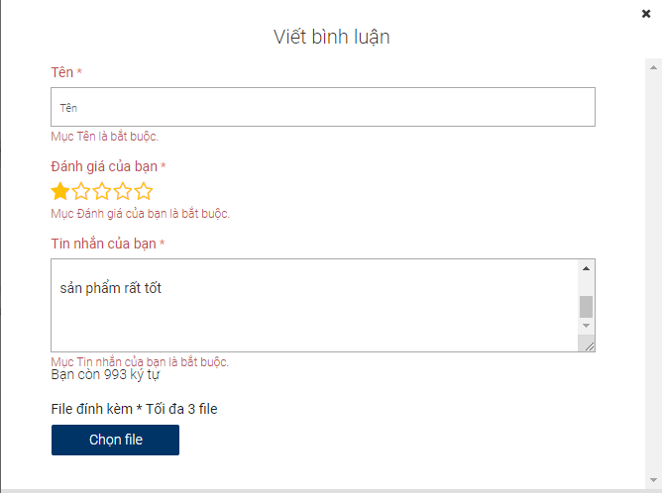
BL6 |  | Lời nhắn không được để trống | 1. Không nhập giá trị vào lời nhắn 2. Nhấn enter |  |  | Hiển thị lỗi "lời nhắn là bắt buộc" | Hiển thị lỗi "lời nhắn là bắt buộc" | Pass | 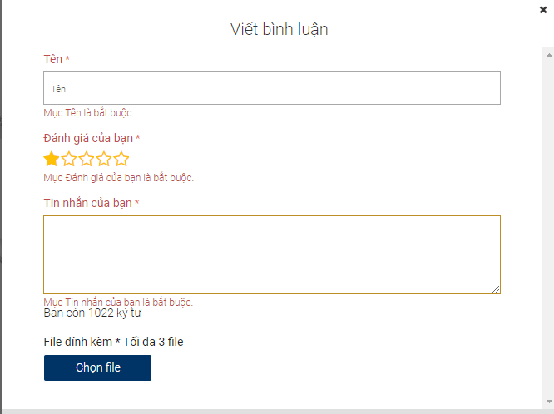
BL7 |  | Lời nhắn tối thiêu phải trên 20 kí tự | 1.nhập giá trị vào lời nhắn 2. Nhấn enter | "lời nhắn" |  | Hiển thị lỗi "lới nhắn tối thiểu phải có 20 kí tự" | Không hiển thị gì cả | fail | 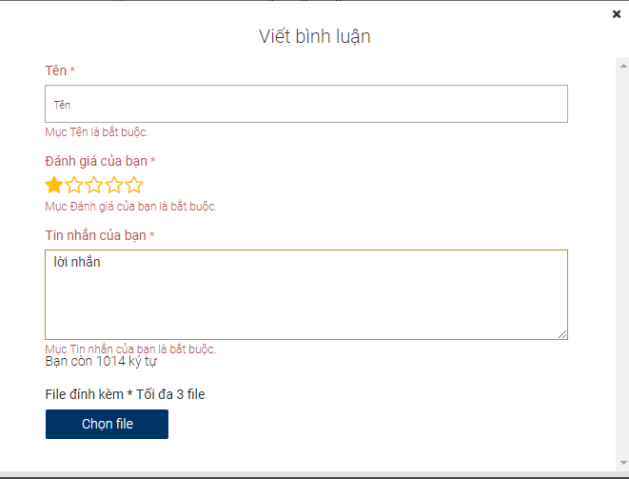
GH1 | Giỏ hàng | Giỏ hàng phải có ít nhất 1 sp | khi không chọn sản phẩm trang website không cho đặt hàng | 0 |  | Giỏ hàng của bạn chưa có sản phẩm nào, vì thế bạn không thể tiến hành thanh toán. | Giỏ hàng của bạn chưa có sản phẩm nào, vì thế bạn không thể tiến hành thanh toán. | Pass
GH2 |  | Giỏ hàng có 1 sp | Thêm bất kỳ sản phẩm vào giỏ hàng | nhẫn, lắc vàng |  | Giỏ hàng hiển thị sản phẩm vừa thêm | Giỏ hàng hiển thị sản phẩm vừa thêm | Pass | 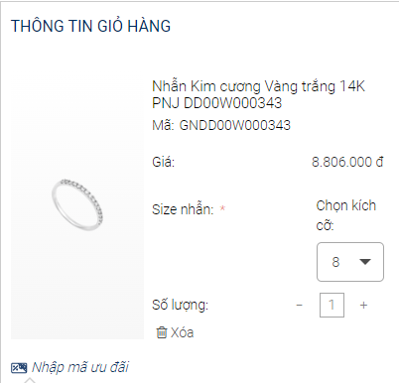
GH3 |  | chọn size | không chọn size cho sản phẩm thì không thể đặt hàng | 0 |  | Hiển thị lỗi chọn vui lòng chọn size cho sản phẩm | Hiển thị lỗi chọn vui lòng chọn size cho sản phẩm | Pass
GH4 |  | chọn size | chọn size cho sản phẩm | 11,12,13,15 |  | Có thể đặt hàng | Có thể đặt hàng | Pass
GH5
GH6
GH7 |  | số lượng sản không thể là số âm | Nhập số lượng sản phẩm là số âm | 0 |  | Số lượng sản phẩm không thể bé hơn 1 | Không thể nhập giá trị âm | Pass
GH8 |  | chọn số lượng | bắt buộc chọn số lượng từ 1 trở lên mới có thể đặthàng | 1,2,3,4,5… |  | bắt buộc chọn số lượng từ 1 trở lên mới có thể đặthàng | website cho đặt hàng | Pass
TT1 | Thông tin khách hàng | Tên hợp lệ | Nhập tên hợp lệ | Nguyễn Văn A |  | Hợp lệ | Hợp lệ | 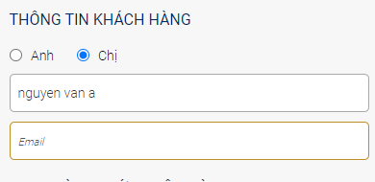 Pass
TT2 |  | Tên không thể chứa số | Nhập tên có chứa số | Nguyễn1234567 |  | Tên không cho phép nhập số | Không hiển thị lỗi | fail
TT3 |  | Tên không thể chứa ký tự đặc biệt | Nhập giá trị cho trường tên có chứa ký tự đặc biệt | Nguễn!@#$%^& |  | Tên không cho phép nhập ký tự đặc biệt | Không hiển thị lỗi | fail | 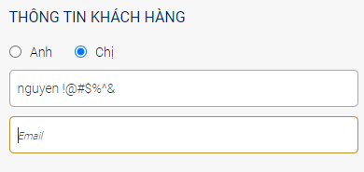
TT4 |  | nhập email hợp lệ | Nhập email hợp lệ | han123@gmail.com |  | Email hợp lệ không hiển thị lỗi | website hiện thông báo thành công | Pass | 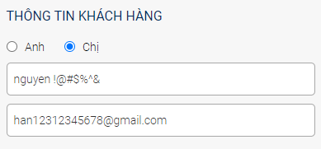
TT5 |  | nhập email không hợp lệ | Nhập vào một email không hợp lệ | han12312345678 |  | email bắt buộc nhập @gmai.com | Không hiển thị lỗi | fail | 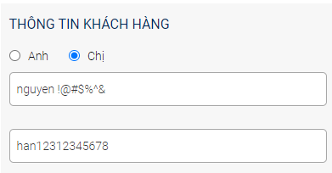
TT6 |  | nhập số điện thoại hợp lệ | Nhập vào số điện thoại hợp lệ | 1234576789 |  | Số điện thoại hợp lệ không hiển thị lỗi | Số điện thoại hợp lệ không hiển thị lỗi | Pass | 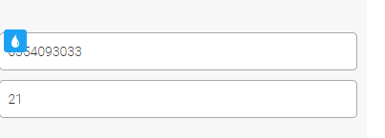
TT7 |  | Nhập số điện thoại không hợp lệ | Nhập vào số điện thoại không hợp lệ | 123 |  | Hiển thị lỗi số điện thoại không hợp lệ | Hiển thị lỗi số điện thoại không hợp lệ
TT8 |  | chọn giới tính hợp lệ | Chọn giới tính | Nam, Nữ |  | website cho nhập | website cho nhập | Pass
TT9 |  | Nhập ngày sinh hợp lệ | bắt buộc nhập ngày sinh | 2000-01-01 |  | Website cho nhập | Ngày sinh hợp lệ |  Pass
TT10 |  | Ngày sinh không hợp lệ | Nhập ngày sinh không hợp lệ | 20 |  | website hiển thị thông báo lỗi | Không hiển thị lỗi | fail | 
 | Đặt hàng | Giao hàng tân nơi với địa chỉ hợp lên | Nhập địa chỉ khách hàng | sài gòn, quận tân phú,xã phú thạnh |  | Địa chỉ hợp lệ có thể đặt hàng | Địa chỉ hợp lệ có thể đặt hàng | Pass | 
 |  | Giao hàng tân nơi địa chỉ không được bỏ trống | không nhập thông tin địa chỉ khách hàng | 0 |  | website hiển thị thông báo lỗi "Nhập địa chỉ" | website hiển thị thông báo lỗi "Nhập địa chỉ" | Pass | 
 |  | chọn đơn hàng | bắt buộc chọn đơn hàng mới được đặt hàng |  |  | Website cho phép chọn | Website cho phép chọn | Pass
CT1 | Chi tiết sản phẩm | Load thông tin chi tiết sản phẩm | 1. Click vào một sản phẩm bất kỳ | 0 |  | Hiển thị chi tiết sản phẩm được chọn | Hiển thị chi tiết sản phẩm được chọn | pass | 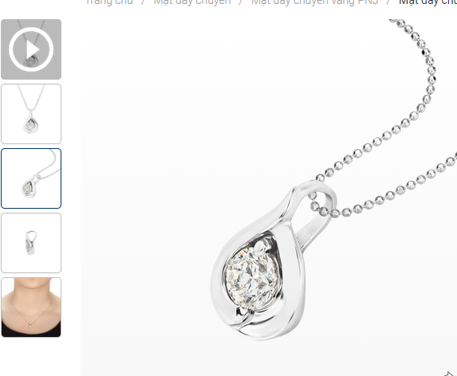
CT2 |  | Load ảnh chi tiết sản phẩm | 1. Chọn ảnh nhỏ bên góc trái màn hình | 0 |  | Ảnh nhỏ sẽ được load tại bên phải | Ảnh nhỏ sẽ được load tại bên phải | Pass | 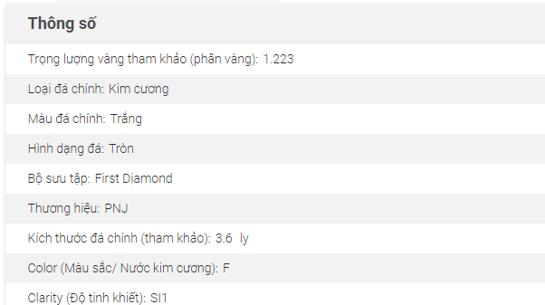
CT3 |  | load thông số sản phẩm | 1. Tại phẩn mô tả sản phẩm click vào mục thông số |  |  | Hiển thị các thông số sản phẩm như : thương hiệu,loại sản phẩm... | Hiển thị các thông số sản phẩm như : thương hiệu,loại sản phẩm… | Pass
CT4 |  | Load mô tả sản phẩm | 1. Tại phẩn mô tả sản phẩm click vào mục mô tả sản phẩm |  |  | Hiển thị thông tin mô tả chi tiết sản phẩm | Hiển thị thông tin mô tả chi tiết sản phẩm | Pass | 
CT5 |  | Load bình luận | 1. Tại phẩn mô tả sản phẩm click vào mục bình luận | 0 |  | Hiển thị những bình luận vê sản phẩm nếu có | Hiển thị những bình luận vê sản phẩm nếu có | pass | 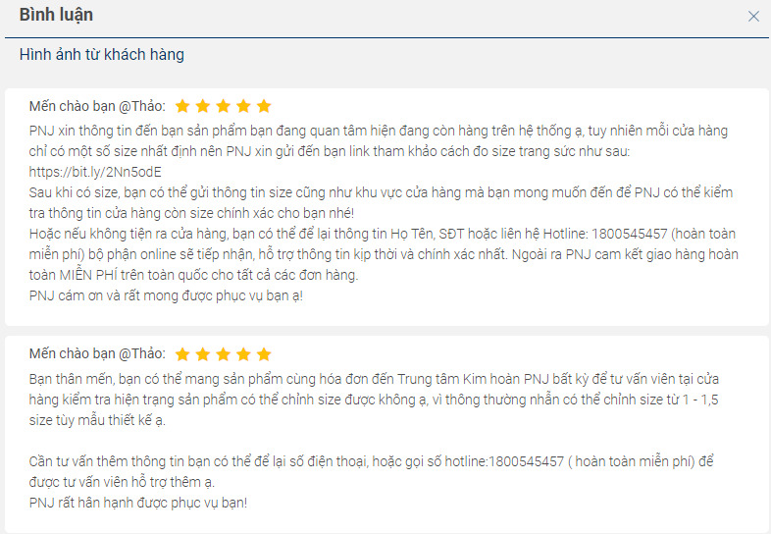
CT6 |  | Load cái câu hỏi thường gặp về sản phẩm | 1. Tại phẩn mô tả sản phẩm click vào mục các câu hỏi thường gặp | 0 |  | Hiển thị nhứng câu hỏi thường gặp về sản phẩm | Hiển thị nhứng câu hỏi thường gặp về sản phẩm | Pass | 